使い方
 | ホーム画面

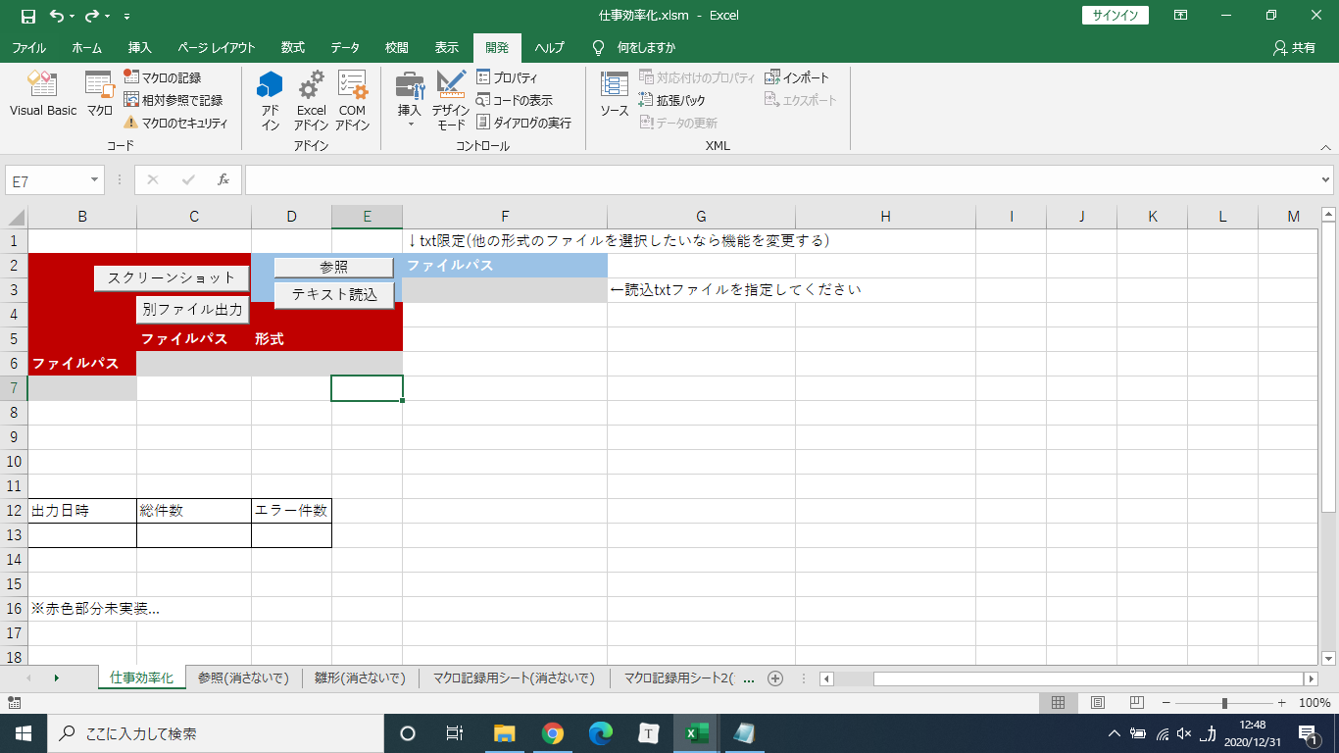

基本的に"参照"テキスト読込"のボタンのみ使う(他は未実装)

流れ↓
1.参照で読み込みたいtxtファイルを選択
2.テキスト読み込み

1.参照ボタン押下

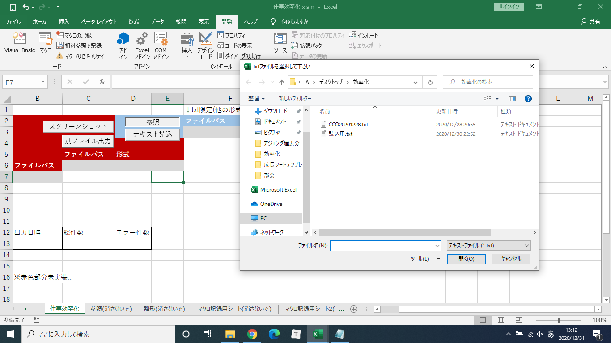

開く(F3にファイルパスが入る)
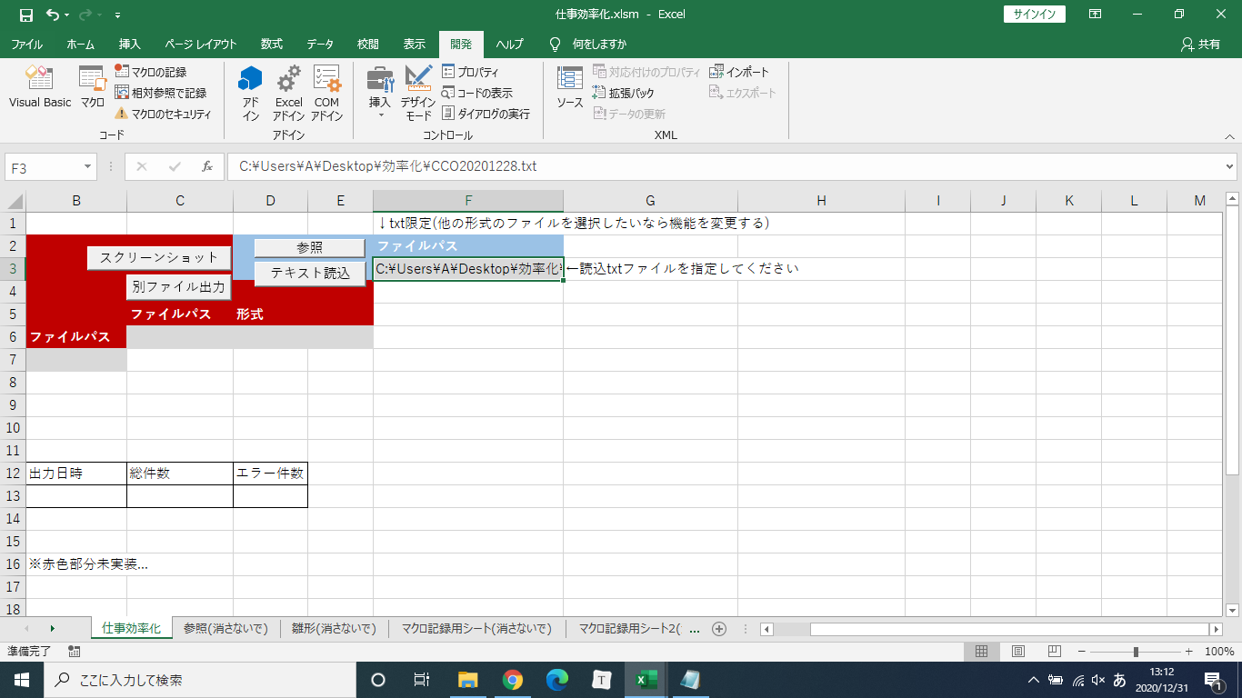

テキスト読み込みボタン押下
新しくbookができるので各自保存してください

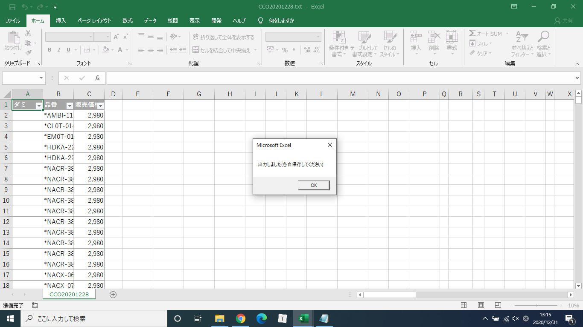

※読み込めないものがあるかもしてないので…（法則性がみたいので）

使い方2
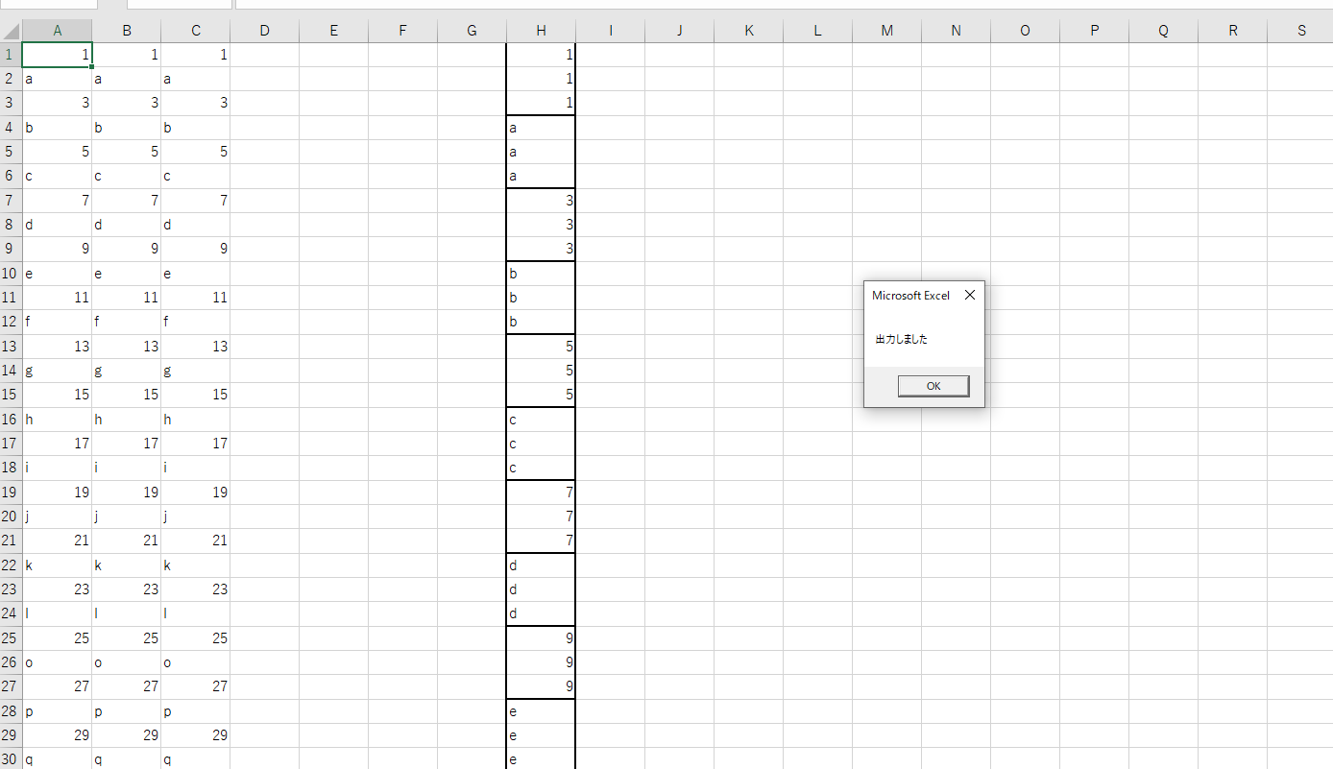
 | ホーム画面

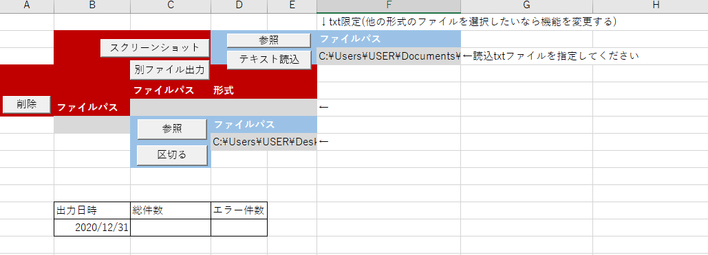

流れ↓
1.参照で読み込みたいtxtファイルを選択
2.xlsx読み込み

参照を押下

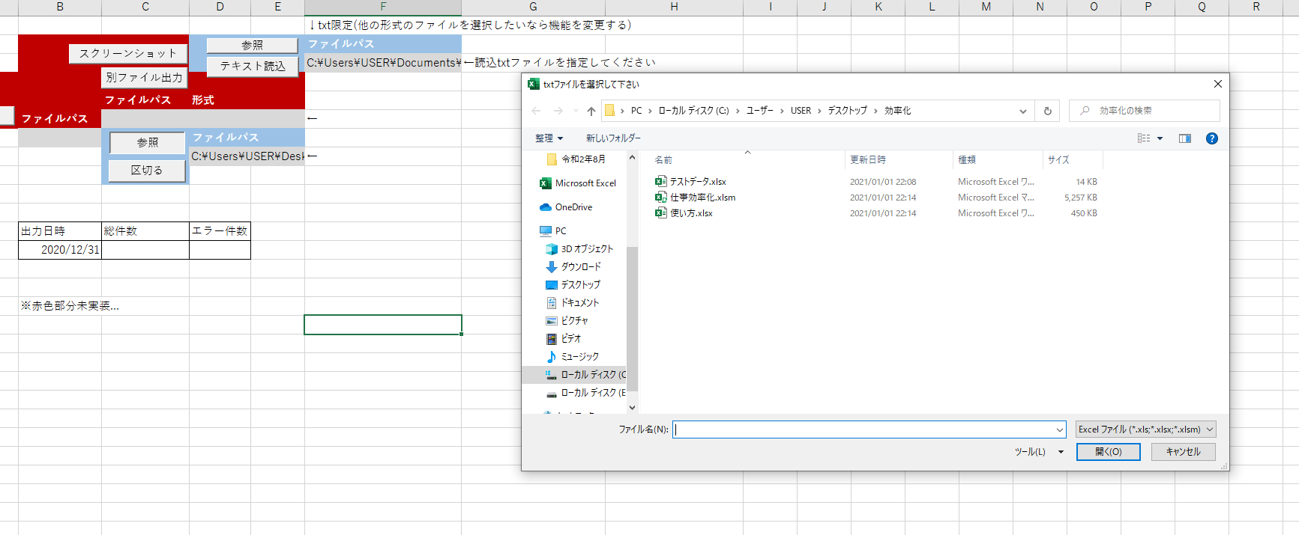

D8にファイルパスが入る

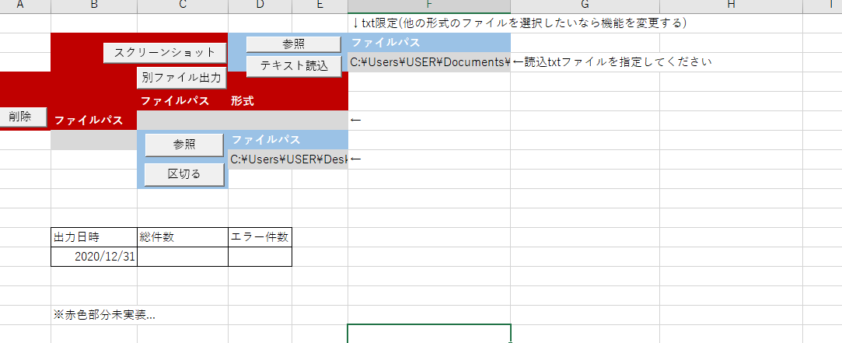

区切るを押下

各自保存してください

